Лист1
Баг Репорт №1
Короткое описание | [Регистрация] Не появляется сообщение-подсказка о некорректном формате E-mail адреса
Окружение | OS: Windows 10 64-bit Браузеры: Opera 60 Google Chrome 75
Проект | rw.by
Важность: | · S3 Значительная (Major)
· S1 Блокирующая (Blocker)
· S2 Критическая (Critical)
· S3 Значительная (Major)
· S4 Незначительная (Minor)
· S5 Тривиальная (Trivial)
Приоритет: | P1 Высокий (High)
· P1 Высокий (High)
· P2 Средний (Medium)
· P3 Низкий (Low)
Статус | Обнаружен
Автор | Шульга Дмитрий
Назначен на | Шульга Алла
Шаги воспроизведения | Precondition:
 | Открыть страницу: https://poezd.rw.by/wps/portal/home/main_registration
 | Steps to reproduce:
 | 1. Ввести в поле "Адрес электронной почты" недействительный email (например: stainer-go@-yandex.ru)
 | 2. Заполнить все поля корректной информацией
 | 3. Нажать кнопку "Зарегистрировать"

Фактический Результат | Не появляется сообщение-подсказка о некорректном формате E-mail адреса

Ожидаемый результат | Появляется сообщение об ошибке о некорректном формате E-mail адреса

Баг Репорт №2
Короткое описание | [Регистрация] Нет проверки на поле "Фамилия". Можно ввести любые спецсимволы.
Окружение | OS: Windows 10 64-bit Браузеры: Opera 60 Google Chrome 75
Проект | rw.by
Важность: | · S4 Незначительная (Minor)
· S1 Блокирующая (Blocker)
· S2 Критическая (Critical)
· S3 Значительная (Major)
· S4 Незначительная (Minor)
· S5 Тривиальная (Trivial)
Приоритет: | · P2 Средний (Medium)
· P1 Высокий (High)
· P2 Средний (Medium)
· P3 Низкий (Low)
Статус | Обнаружен
Автор | Шульга Дмитрий
Назначен на | Шульга Алла
Шаги воспроизведения | Precondition:
 | Открыть страницу: https://poezd.rw.by/wps/portal/home/main_registration
 | Steps to reproduce:
 | 1. Ввести в поле "Фамилия" !@#/*-

Фактический Результат | Спецсимволы вводятся в поле “Фамилия”

Ожидаемый результат | Появляется сообщение об ошибке

Баг Репорт №3
Короткое описание | [Регистрация] Нет проверки на поле "Имя". Можно ввести любые спецсимволы.
Окружение | OS: Windows 10 64-bit Браузеры: Opera 60 Google Chrome 75
Проект | rw.by
Важность: | · S4 Незначительная (Minor)
· S1 Блокирующая (Blocker)
· S2 Критическая (Critical)
· S3 Значительная (Major)
· S4 Незначительная (Minor)
· S5 Тривиальная (Trivial)
Приоритет: | · P2 Средний (Medium)
· P1 Высокий (High)
· P2 Средний (Medium)
· P3 Низкий (Low)
Статус | Обнаружен
Автор | Шульга Дмитрий
Назначен на | Шульга Алла
Шаги воспроизведения | Precondition:
 | Открыть страницу: https://poezd.rw.by/wps/portal/home/main_registration
 | Steps to reproduce:
 | 1. Ввести в поле "Имя" +++!@#/*-

Фактический Результат | Спецсимволы вводятся в поле “Имя”

Ожидаемый результат | Появляется сообщение об ошибке

Баг Репорт №4
Короткое описание | [Регистрация] Нет проверки на поле "Отчество". Можно ввести любые спецсимволы.
Окружение | OS: Windows 10 64-bit Браузеры: Opera 60 Google Chrome 75
Проект | rw.by
Важность: | · S4 Незначительная (Minor)
· S1 Блокирующая (Blocker)
· S2 Критическая (Critical)
· S3 Значительная (Major)
· S4 Незначительная (Minor)
· S5 Тривиальная (Trivial)
Приоритет: | · P2 Средний (Medium)
· P1 Высокий (High)
· P2 Средний (Medium)
· P3 Низкий (Low)
Статус | Обнаружен
Автор | Шульга Дмитрий
Назначен на | Шульга Алла
Шаги воспроизведения | Precondition:
 | Открыть страницу: https://poezd.rw.by/wps/portal/home/main_registration
 | Steps to reproduce:
 | 1. Ввести в поле "Отчество" +++!@#/*-

Фактический Результат | Спецсимволы вводятся в поле “Отчество”

Ожидаемый результат | Появляется сообщение об ошибке

Баг Репорт №5
Короткое описание | [Регистрация] Нет проверки на поле "Контактный телефон". Можно ввести любые спецсимволы.
Окружение | OS: Windows 10 64-bit Браузеры: Opera 60 Google Chrome 75
Проект | rw.by
Важность: | · S4 Незначительная (Minor)
· S1 Блокирующая (Blocker)
· S2 Критическая (Critical)
· S3 Значительная (Major)
· S4 Незначительная (Minor)
· S5 Тривиальная (Trivial)
Приоритет: | · P2 Средний (Medium)
· P1 Высокий (High)
· P2 Средний (Medium)
· P3 Низкий (Low)
Статус | Обнаружен
Автор | Шульга Дмитрий
Назначен на | Шульга Алла
Шаги воспроизведения | Precondition:
 | Открыть страницу: https://poezd.rw.by/wps/portal/home/main_registration
 | Steps to reproduce:
 | 1. Ввести в поле "Контактный телефон" +++!@#/*-

Фактический Результат | Спецсимволы вводятся в поле “Контактный телефон”

Ожидаемый результат | Появляется сообщение об ошибке

Баг Репорт №6
Короткое описание | [Регистрация] Нет проверки на поле "Контактный телефон". Можно ввести любые спецсимволы.
Окружение | OS: Windows 10 64-bit Браузеры: Opera 60 Google Chrome 75
Проект | rw.by
Важность: | · S4 Незначительная (Minor)
· S1 Блокирующая (Blocker)
· S2 Критическая (Critical)
· S3 Значительная (Major)
· S4 Незначительная (Minor)
· S5 Тривиальная (Trivial)
Приоритет: | · P2 Средний (Medium)
· P1 Высокий (High)
· P2 Средний (Medium)
· P3 Низкий (Low)
Статус | Обнаружен
Автор | Шульга Дмитрий
Назначен на | Шульга Алла
Шаги воспроизведения | Precondition:
 | Открыть страницу: https://poezd.rw.by/wps/portal/home/main_registration
 | Steps to reproduce:
 | 1. Ввести в поле "Контактный телефон" +++!@#/*-

Фактический Результат | Спецсимволы вводятся в поле “Контактный телефон”

Ожидаемый результат | Появляется сообщение об ошибке

Баг Репорт №7
Короткое описание | [Регистрация] Нет ограничения максимальной длины поля "Контактный телефон".
Окружение | OS: Windows 10 64-bit Браузеры: Opera 60 Google Chrome 75
Проект | rw.by
Важность: | · S4 Незначительная (Minor)
· S1 Блокирующая (Blocker)
· S2 Критическая (Critical)
· S3 Значительная (Major)
· S4 Незначительная (Minor)
· S5 Тривиальная (Trivial)
Приоритет: | · P2 Средний (Medium)
· P1 Высокий (High)
· P2 Средний (Medium)
· P3 Низкий (Low)
Статус | Обнаружен
Автор | Шульга Дмитрий
Назначен на | Шульга Алла
Шаги воспроизведения | Precondition:
 | Открыть страницу: https://poezd.rw.by/wps/portal/home/main_registration
 | Steps to reproduce:
 | 1. Ввести в поле "Контактный телефон" 100 символов

Фактический Результат | 100 символов вводятся в поле “Контактный телефон”

Ожидаемый результат | Ограничение максимальной длины текстового поля (в соответствии с требованиями)

Баг Репорт №8
Короткое описание | [Регистрация] Нет проверки на поля "Фамилия", "Имя", "Отчество", "Контактный телефон","Страна проживания", "Адрес". Можно ввести только пробелы.
Окружение | OS: Windows 10 64-bit Браузеры: Opera 60 Google Chrome 75
Проект | rw.by
Важность: | · S3 Значительная (Major)
· S1 Блокирующая (Blocker)
· S2 Критическая (Critical)
· S3 Значительная (Major)
· S4 Незначительная (Minor)
· S5 Тривиальная (Trivial)
Приоритет: | · P2 Средний (Medium)
· P1 Высокий (High)
· P2 Средний (Medium)
· P3 Низкий (Low)
Статус | Обнаружен
Автор | Шульга Дмитрий
Назначен на | Шульга Алла
Шаги воспроизведения | Precondition:
 | Открыть страницу: https://poezd.rw.by/wps/portal/home/main_registration
 | Steps to reproduce:
 | 1. Ввести в поля "Фамилия", "Имя", "Отчество", "Контактный телефон","Страна проживания", "Адрес" пробелы

Фактический Результат | Пробелы вводятся в указанных полях

Ожидаемый результат | Появляется сообщение об ошибке в указанных полях

Баг Репорт №9
Короткое описание | [UX] [Неудобный поиск]При вводе русского текста на английской раскладке в строку поиска поисковая система выдает ошибку
Окружение | OS: Windows 10 64-bit Браузеры: Opera 60 Google Chrome 75
Проект | rw.by
Важность: | · S4 Незначительная (Minor)
· S1 Блокирующая (Blocker)
· S2 Критическая (Critical)
· S3 Значительная (Major)
· S4 Незначительная (Minor)
· S5 Тривиальная (Trivial)
Приоритет: | · P2 Средний (Medium)
· P1 Высокий (High)
· P2 Средний (Medium)
· P3 Низкий (Low)
Статус | Обнаружен
Автор | Шульга Дмитрий
Назначен на | Шульга Алла
Шаги воспроизведения | Precondition:
 | Открыть сайт https://www.rw.by/
 | Steps to reproduce:
 | 1. Ввести в поле поиска текст (например, Rejtybt pfghtotyj)
 | 2. Нажать кнопку "Поиск"

Фактический Результат

Ожидаемый результат | 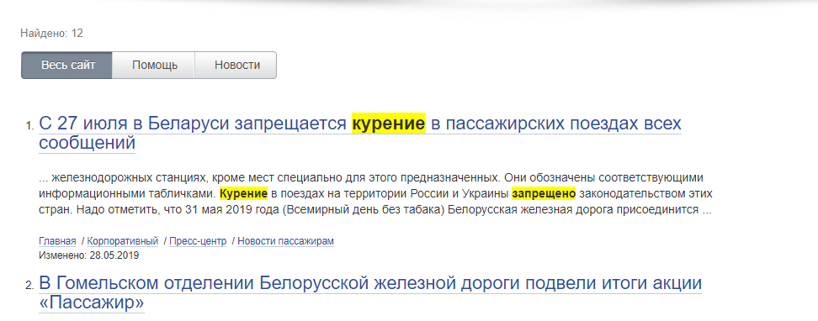 Поисковая система исправляет раскладку клавиатуры

Баг Репорт №10
Короткое описание | [Поиск] При вводе спецсимволов в поле поиска происходит наложение элементов страницы на выводимое сообщение
Окружение | OS: Windows 10 64-bit Браузеры: Opera 60 Google Chrome 75
Проект | rw.by
Важность: | · S4 Незначительная (Minor)
· S1 Блокирующая (Blocker)
· S2 Критическая (Critical)
· S3 Значительная (Major)
· S4 Незначительная (Minor)
· S5 Тривиальная (Trivial)
Приоритет: | · P1 Высокий (High)
· P1 Высокий (High)
· P2 Средний (Medium)
· P3 Низкий (Low)
Статус | Обнаружен
Автор | Шульга Дмитрий
Назначен на | Шульга Алла
Шаги воспроизведения | Precondition:
 | Открыть сайт https://www.rw.by/
 | Steps to reproduce:
 | 1. Ввести в поле поиска спецсимволы (например, /**++++!!!!! )
 | 2. Нажать кнопку "Поиск"

Фактический Результат | 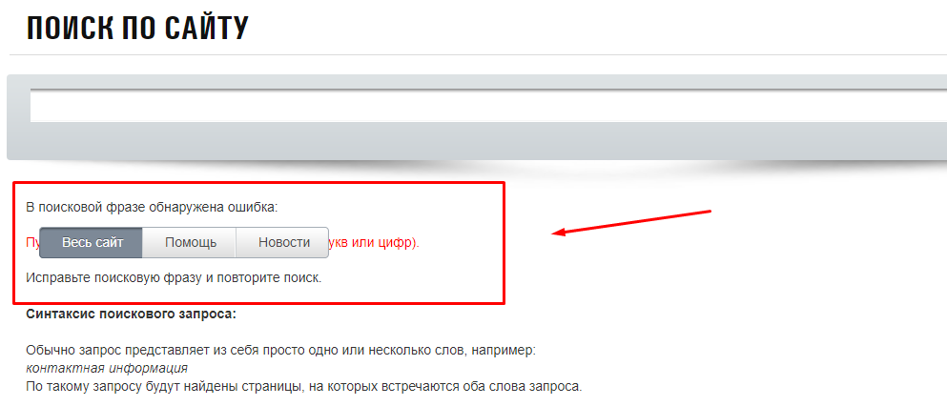 Происходит наложение элементов страницы на выводимое сообщение

Ожидаемый результат | Появляется сообщение об ошибке

Баг Репорт №11
Короткое описание | [Версия для слабовидящих] В разделе "Расписание" отсутствует кнопка "Версия для слабовидящих"
Окружение | OS: Windows 10 64-bit Браузеры: Opera 60 Google Chrome 75
Проект | rw.by
Важность: | · S3 Значительная (Major)
· S1 Блокирующая (Blocker)
· S2 Критическая (Critical)
· S3 Значительная (Major)
· S4 Незначительная (Minor)
· S5 Тривиальная (Trivial)
Приоритет: | · P1 Высокий (High)
· P1 Высокий (High)
· P2 Средний (Medium)
· P3 Низкий (Low)
Статус | Обнаружен
Автор | Шульга Дмитрий
Назначен на | Шульга Алла
Шаги воспроизведения | Precondition:
 | Открыть сайт https://www.rw.by/
 | Steps to reproduce:
 | 1. Открыть вкладку "Расписание"
 | 2. Нажать кнопку "Версия для слабовидящих"

Фактический Результат | Отсутствует переключатель "Версия для слабовидящих"

Ожидаемый результат | Переключатель "Версия для слабовидящих" присутствует

Баг Репорт №12
Короткое описание | [Версия для слабовидящих] В версии сайта для слабовидящих при выборе любого из пунктов меню происходит переход сайта в обычный режим
Окружение | OS: Windows 10 64-bit Браузеры: Opera 60 Google Chrome 75
Проект | rw.by
Важность: | · S4 Незначительная (Minor)
· S1 Блокирующая (Blocker)
· S2 Критическая (Critical)
· S3 Значительная (Major)
· S4 Незначительная (Minor)
· S5 Тривиальная (Trivial)
Приоритет: | · P2 Средний (Medium)
· P1 Высокий (High)
· P2 Средний (Medium)
· P3 Низкий (Low)
Статус | Обнаружен
Автор | Шульга Дмитрий
Назначен на | Шульга Алла
Шаги воспроизведения | Precondition:
 | Открыть сайт https://www.rw.by/
 | Steps to reproduce:
 | 1. Нажать переключатель "Версия для слабовидящих"
 | 2. Нажать на вкладку (например, Туризм и отдых)

Фактический Результат | Версия сайта переходит в обычный режим

Ожидаемый результат | Страница открывается в версии для слабовидящих

Баг Репорт №13
Короткое описание | [Версия для слабовидящих] При выборе версии сайта для слабовидящих частично отображается вкладка "Корпоративный"
Окружение | OS: Windows 10 64-bit Браузеры: Opera 60 Google Chrome 75
Проект | rw.by
Важность: | · S4 Незначительная (Minor)
· S1 Блокирующая (Blocker)
· S2 Критическая (Critical)
· S3 Значительная (Major)
· S4 Незначительная (Minor)
· S5 Тривиальная (Trivial)
Приоритет: | · P1 Высокий (High)
· P1 Высокий (High)
· P2 Средний (Medium)
· P3 Низкий (Low)
Статус | Обнаружен
Автор | Шульга Дмитрий
Назначен на | Шульга Алла
Шаги воспроизведения | Precondition:
 | 1. Открыть сайт https://www.rw.by/
 | 2. Нажать переключатель "Версия для слабовидящих"
 | 3. Выбрать размер шрифта большой и шрифт Georgia

 | Steps to reproduce:

 | 1. Проверка элементов сайта на корректность отображения

Фактический Результат | 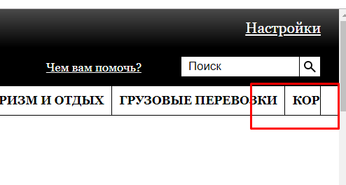 Вкладка "Корпоративный" частично отображается

Ожидаемый результат | Все элементы страницы отображаются корректно

Баг Репорт №14
Короткое описание | [Версия для слабовидящих] При переходе сайта из версии для слабовидящих в обычную версию происходит наложение текста
Окружение | OS: Windows 10 64-bit Браузеры: Opera 60 Google Chrome 75
Проект | rw.by
Важность: | · S4 Незначительная (Minor)
· S1 Блокирующая (Blocker)
· S2 Критическая (Critical)
· S3 Значительная (Major)
· S4 Незначительная (Minor)
· S5 Тривиальная (Trivial)
Приоритет: | · P2 Средний (Medium)
· P1 Высокий (High)
· P2 Средний (Medium)
· P3 Низкий (Low)
Статус | Обнаружен
Автор | Шульга Дмитрий
Назначен на | Шульга Алла
Шаги воспроизведения | Precondition:
 | 1. Открыть сайт https://www.rw.by/tourism_and_recreation/
 | 2. Нажать переключатель "Версия для слабовидящих"
 | 3. Выбрать размер шрифта большой и шрифт Georgia
 | 4. Нажать на переключатель "Обычная версия"

 | Steps to reproduce:

 | 1. Проверка элементов сайта на корректность отображения после переключения на обычную версию сайта

Фактический Результат | 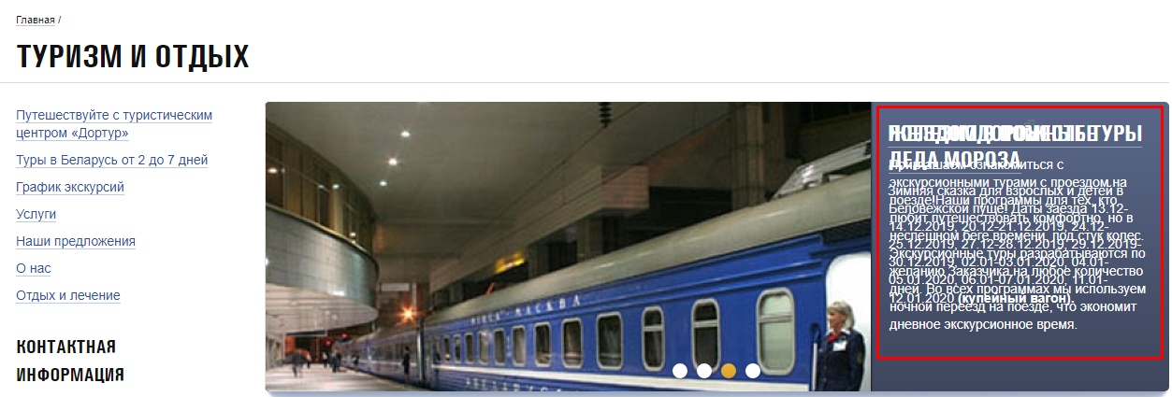

Ожидаемый результат | Все элементы страницы отображаются корректно

Баг Репорт №15
Короткое описание | [UI] При изменении размера экрана вкладки меню не группируется в выпадающий список (сэндвич)
Окружение | OS: Windows 10 64-bit Браузеры: Opera 60 Google Chrome 75
Проект | rw.by
Важность: | · S3 Значительная (Major)
· S1 Блокирующая (Blocker)
· S2 Критическая (Critical)
· S3 Значительная (Major)
· S4 Незначительная (Minor)
· S5 Тривиальная (Trivial)
Приоритет: | · P1 Высокий (High)
· P1 Высокий (High)
· P2 Средний (Medium)
· P3 Низкий (Low)
Статус | Обнаружен
Автор | Шульга Дмитрий
Назначен на | Шульга Алла
Шаги воспроизведения | Precondition:
 | 1. Открыть сайт https://www.rw.by/
 | Steps to reproduce:

 | 1. Проверить группировку вкладок в выпадающий список(сэндвич) при изменении размеров экрана
 | (например выбрать размер 710px * 375px )

Фактический Результат | 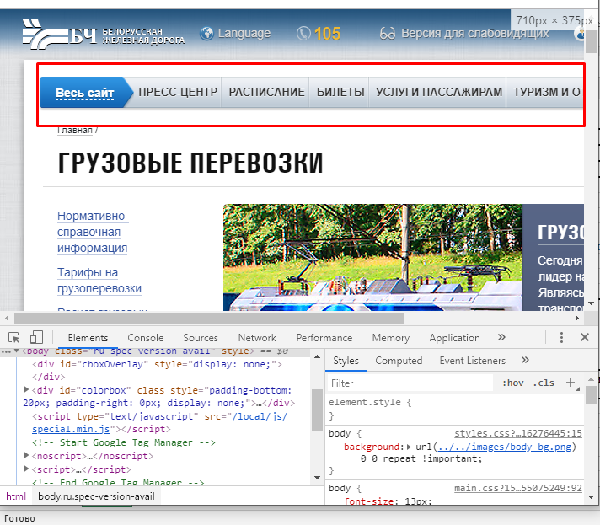 Вкладки меню не группируется в выпадающий список (сэндвич)

Ожидаемый результат | При изменении размера экрана вкладки меню группируется в выпадающий список (сэндвич)

Баг Репорт №16
Короткое описание | [Карта сайта] Не работают ссылки карты сайта
Окружение | OS: Windows 10 64-bit Браузеры: Opera 60 Google Chrome 75
Проект | rw.by
Важность: | · S4 Незначительная (Minor)
· S1 Блокирующая (Blocker)
· S2 Критическая (Critical)
· S3 Значительная (Major)
· S4 Незначительная (Minor)
· S5 Тривиальная (Trivial)
Приоритет: | · P2 Средний (Medium)
· P1 Высокий (High)
· P2 Средний (Medium)
· P3 Низкий (Low)
Статус | Обнаружен
Автор | Шульга Дмитрий
Назначен на | Шульга Алла
Шаги воспроизведения | Precondition:
 | 1. Открыть сайт https://www.rw.by/
 | 2. Выбрать выпадающее меню "Весь сайт"
 | 3. Выбрать раздел "Туризм и Отдых"

 | Steps to reproduce:

 | 1. Проверить ссылки подраздела "Страны" на соответствие ссылок запрашиваемым страницам

Фактический Результат | 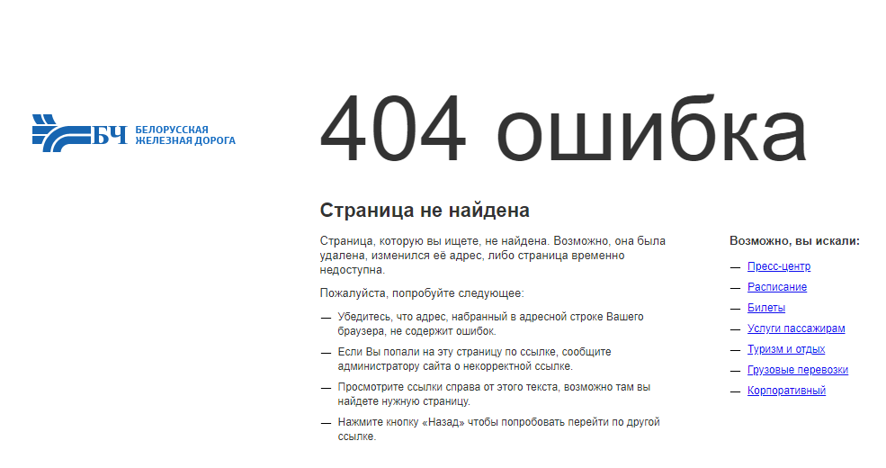 При переходе на страницу "Россия" и "Египет" появляется ошибка 404

Ожидаемый результат | Все ссылки подраздела "Страны" переходят на соответствующие названию страницы

